关系图
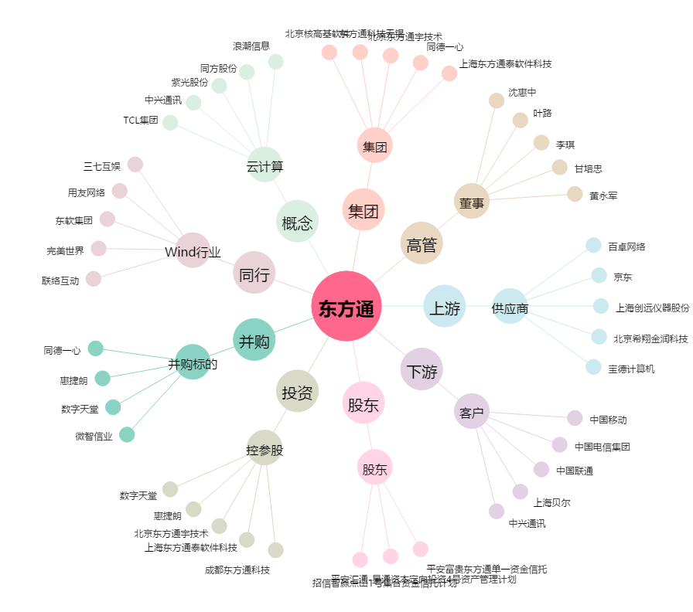
东方通[300379.SZ] - 关系概览图

